Sheet1
序号 | 题目 | 选项 |  |  |  | 答案 | 考察点 | 专题 | 题型 | 题目解析
1 | 小丰今年年满十一周岁，他可以采用骑自行车的方式去学校。 | 正确 | 错误 |  |  | 错误 | 安全知识 | 交通安全 | 文字判断题 | 《中华人民共和国道路交通安全法实施条例》规定驾驶自行车、三轮车必须年满12周岁。所以本题应选择“错误”。
2 | 火灾发生时，小学生应积极进入火场参与救援。 | 正确 | 错误 |  |  | 错误 | 安全意识 | 消防安全 | 文字判断题 | 小学生本身还没有自救能力，参与救灾很危险，所以遇到危险时应及时向外求救。所以本题应选择“错误”。
3 | 在高楼发生火灾时，可选择乘电梯逃离。 | 正确 | 错误 |  |  | 错误 | 安全知识 | 消防安全 | 文字判断题 | 电梯在火灾发生后容易发生断电，所以电梯不能作为应急逃生工具，应当选择楼梯作为逃生通道。所以本题应选择“错误”。
4 | 在家中发现一瓶不明液体，可以尝试一下是什么味道。 | 正确 | 错误 |  |  | 错误 | 安全意识 | 食品安全 | 文字判断题 | 不知名的液体可能是药品、农药等，意外吞服非常危险。所以本题应选择“错误”。
5 | 野外植物是天然的绿色食品，可以直接食用。 | 正确 | 错误 |  |  | 错误 | 安全意识 | 食品安全 | 文字判断题 | 大自然中有很多的植物是不可以食用的，一旦食用会产生严重的后果甚至死亡。所以本题应选择“错误”。
6 | 受火势威胁时，可披上浸湿衣物、被褥向安全出口方逃离。 | 正确 | 错误 |  |  | 正确 | 安全知识 | 消防安全 | 文字判断题 | 披上浸湿的衣物、被褥可以在火场逃生中最大程度地减少伤害。所以本题应选择“正确”。
7 | 在避震或遭遇所在的建筑物垮塌时，在“自救瞬间”首先选择的保护动作应该是（ ）。 | A:双手先保护头部 | B:设法先保护胸部 | C:先保护柔软的腹部 | D:保护四肢 | A | 安全技能 | 自然灾害 | 文字单选题 | 颅脑损伤是地震伤亡中死亡率最高的，早期死亡率达30%。颌面、五官损伤会造成严重功能障碍，可因凝血和组织移位，造成窒息。这就表明，在地震来临时，应首先保护好头部。所以本题应选择“A”。
8 | 当地震发生时，如果你在楼房里面，应如何避震（ ）。 | A:躲在桌子等坚固家具的下面、墙角或小开间 | B:乘坐电梯快速撤离 | C:去阳台或楼道 | D:跳窗、跳楼 | A | 安全技能 | 自然灾害 | 文字单选题 | 地震时在室内避险，应首选能形成三角空间的地方躲避，灾难时占据这个空间的人免于伤害的可能性较大。所以本题应选择“A”。
9 | 被狗咬伤后，下列行为中最不可取的是（ ）。 | A:及时清洗伤口 | B:挤压周围组织排出毒液 | C:马上包扎伤口 | D:到附近医疗就诊 | C | 安全知识 | 居家安全 | 文字单选题 | 被狗咬伤之后进行缝合或包扎，会导致伤口感染的加重和加深，狂犬病病毒也会随之进入人体，带来更大的危害。所以本题应选择“C”。
10 | 在乘坐汽车时可以将身体的哪些部位伸出车窗（ ）。 | A:头部 | B:手部 | C:肘部 | D:任何部位都不得伸出车窗 | D | 安全意识 | 交通安全 | 文字单选题 | 乘车时由于车速较快，坐在汽车上面的我们速度也随之变快。一旦与车窗外的物体发生碰撞，就会产生巨大的碰撞力，所以将身体的任何部位伸出车窗外都是十分危险的。所以本题应选择“D”。
11 | 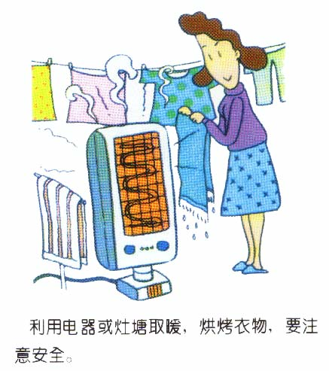 为了快速烘干衣物，可以在用电器对衣物进行烘烤。 | 正确 | 错误 |  |  | 错误 | 安全意识 | 消防安全 | 图片单选题 | 用电器对衣物进行烘干，一旦衣物堵住了电器的出风口，容易造成电器内的热量无法散出，极易发生火灾。所以本题应选择“错误”。
12 | 关于乘车安全，下列说法正确的是（ ）。 | 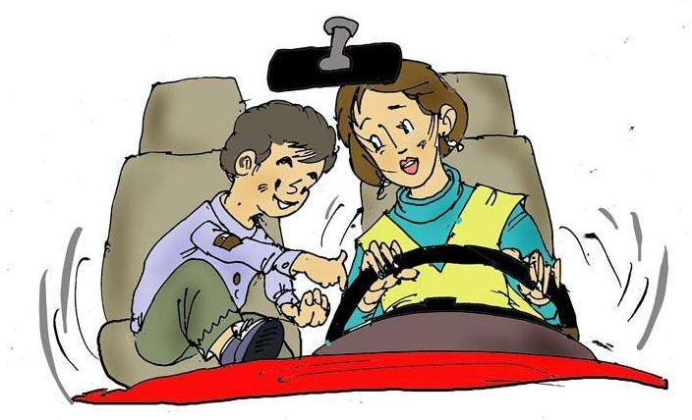 A:与正在开车的父母玩耍，消除他们的疲劳感。 | 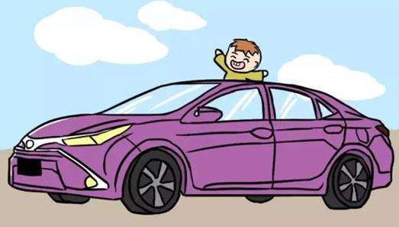 B：将头伸出天窗，有利于呼吸新鲜空气。 | 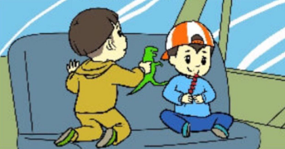 C：在车上玩耍、进食，避免旅途枯燥。 | 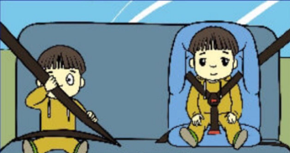 D:儿童应坐在驾驶座的后排，低于12岁的儿童应乘坐安全座椅。 | D | 安全知识 | 消防安全 | 图片单选题 | 《中华人民共和国道路交通法》规定，儿童不得乘坐在副驾驶位置，且儿童乘车必须使用儿童安全座椅。同时，乘车过程中与驾驶人员嬉笑、打闹，容易分散驾驶员的注意力，引发交通事故。乘车时玩耍容易造成磕碰，进食容易造成气管堵塞等危险。所以本题应选择“D”。
13 | 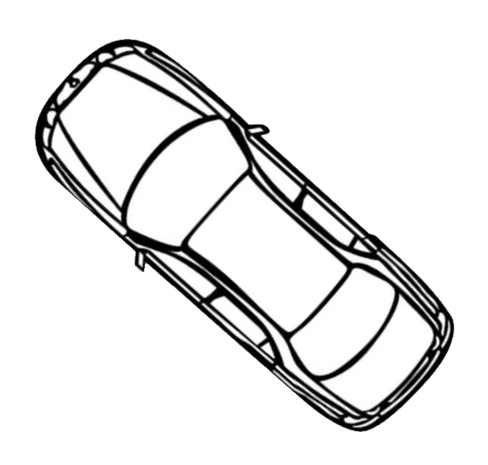 车周围哪块颜色对应的地方是安全的？ | A:黄色区域 | B:蓝色区域 | C:紫色区域 | D:没有相对安全位置 | D | 安全意识 | 交通安全 | 图片单选题 | 汽车因身、座椅的高度、车头的长度、驾驶人的身材等原因，可能存在多种不同角度的盲区。加上小学生的身高较矮，更不容易引起驾驶员的注意，因此说汽车周围没有相对安全的位置。所以本题应选择“D”。
14 | 雷雨天气不应在何处躲雨？ | 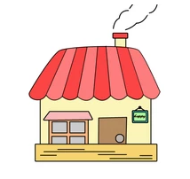 A:室内 | 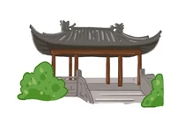 B:亭子里 |  C:树下 | D:车里 | C | 安全技能 | 自然灾害 | 图片单选题 | 从气象角度讲，大树可以做雷电接收器，雨天地面有水，位居树下的人体极可能成为互相连通的“引雷通道”，所以在大树下躲避雷雨是非常不可取的。所以本题应选择“C”。
15 | 发现河里有溺水的人，哪种施救方式是错误的（ ）。 | 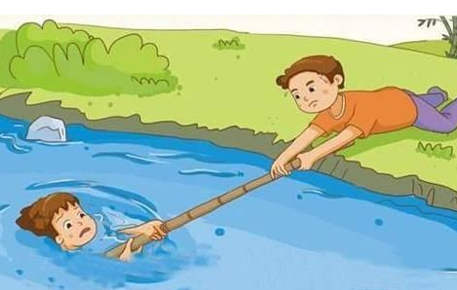 A:用树枝或绳索拉溺水者上岸 | 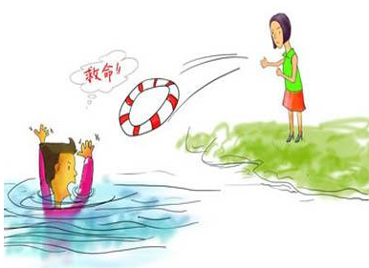 B:向水中抛掷救生圈 | 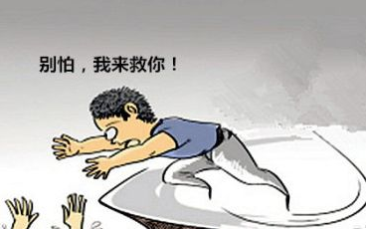 C:下水对溺水者进行施救 | 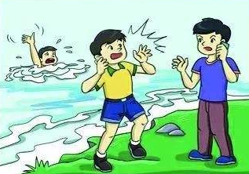 D:大声喊人并拨打报警电话 | C | 安全技能 | 防溺水 | 图片单选题 | 小学生本身还没有自救能力，参与救灾很危险，盲目施救不仅不利于救援，还有可能将自己带入水中。所以本题应选择“C”。
16 | 以下哪个标志，代表“消防报警装置”。 |  A: |  B: |  C: |  D: | B | 安全知识 | 消防安全 | 图片单选题 | 本题中出现的几个消防标志分别代表消防水带、消防报警装置、灭火器和地上消火栓。所以本题应选择“B”。
17 | 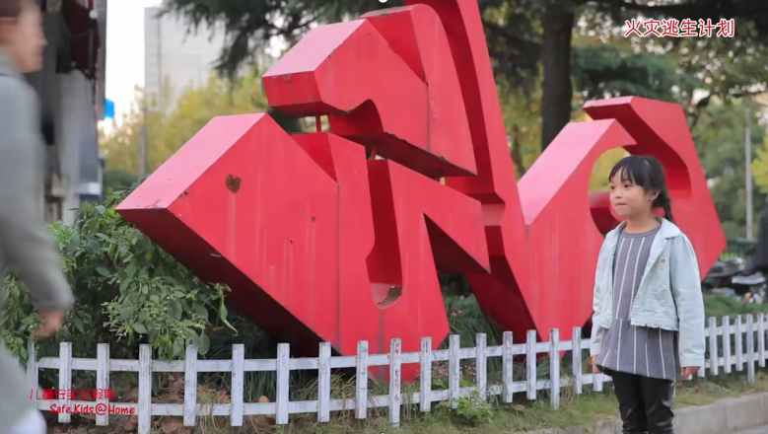 （播放视频资料1）问题：根据视频材料，判断下面哪项说法是错误的。 | A:逃生成功后和家人到约定的集合地点汇合 | B:逃生时直立奔跑，以避免吸入有毒气体 | C:将湿毛巾折叠4-8层，可有效过滤毒气。 | D:逃生时可以向成年人寻求帮助。 | B | 安全技能 | 消防安全 | 视频单选题 | 视频中介绍，逃生时应选择弯腰逃生，可以有效避免有毒气体的吸入。所以本题应选择“B”。
18 | 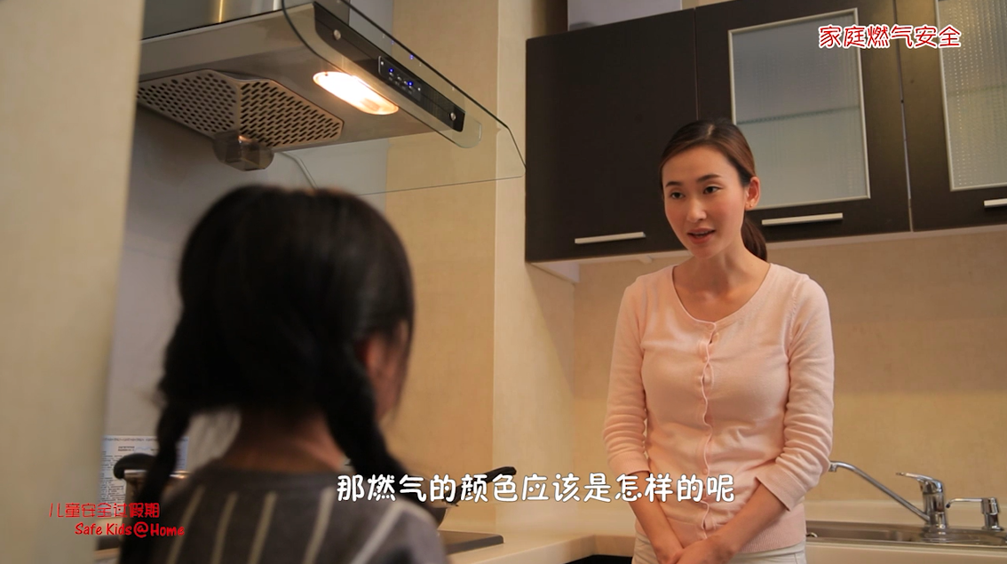 （播放视频资料2）问题：根据视频材料，判断下面哪项说法是错误的。 | A:燃气的火焰是蓝色的。 | B:出门前要保持燃气阀门关闭。 | C:燃气软管每两年时间要进行一次更换。 | D:燃气热水器应使用强排风型热水器。 | C | 安全技能 | 燃气安全 | 视频单选题 | 视频中介绍，燃气软管应每隔18个月进行一次更换，而不是两年。所以本题应选择“C”。

